RHO SPEARMAN
Se pretende realizar un estudio cuyo propósito es analizar la relación entre el grado de inhabilidad social y la frecuencia con que se han ejercido conductas violentas en una muestra de adultos varones en situación de pareja. Al observar diversos casos se ha identificado que en un conflicto crónico de pareja se encuentran implicadas habilidades sociales insuficientes o inadecuadas para la solución de problemas. Y cuando el conflicto persiste hay consecuencias importantes sobre la salud sexual, afectiva y mental, a la vez que aumenta la probabilidad de aparición de conductas de violencia de género, en particular del hombre hacia la mujer.

 |  |  |  | RANGOS |  | DIFERENCIA
 | PARTICIPANTE | INHABILIDAD SOCIAL (X) | CONDUCTA VIOLENTA (Y) | X | Y | d | d^2
 | 1 | 7 | 12 | 1.5 | 1 | 0.5 | 0.25
 | 2 | 7 | 13 | 1.5 | 3 | -1.5 | 2.25
 | 3 | 8 | 17 | 3 | 8 | -5 | 25
 | 4 | 9 | 13 | 4 | 3 | 1 | 1
 | 5 | 10 | 15 | 6 | 5 | 1 | 1
 | 6 | 10 | 16 | 6 | 6 | 0 | 0
 | 7 | 10 | 17 | 6 | 8 | -2 | 4
 | 8 | 11 | 17 | 8.5 | 8 | 0.5 | 0.25
 | 9 | 11 | 13 | 8.5 | 3 | 5.5 | 30.25
 | 10 | 12 | 18 | 10 | 10 | 0 | 0
 | 11 | 13 | 19 | 11 | 11.5 | -0.5 | 0.25
 | 12 | 15 | 19 | 12 | 11.5 | 0.5 | 0.25
 | 13 | 17 | 20 | 14 | 13 | 1 | 1
 | 14 | 17 | 21 | 14 | 14 | 0 | 0
 | 15 | 17 | 22 | 14 | 15 | -1 | 1
 | 16 | 18 | 23 | 16 | 16 | 0 | 0
 | 17 | 19 | 24 | 17.5 | 17 | 0.5 | 0.25
 | 18 | 19 | 25 | 17.5 | 18 | -0.5 | 0.25
 |  |  |  |  |  |  | 67

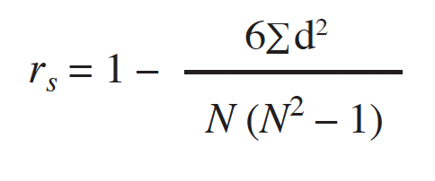
 |  |  |  | 0.93085655315

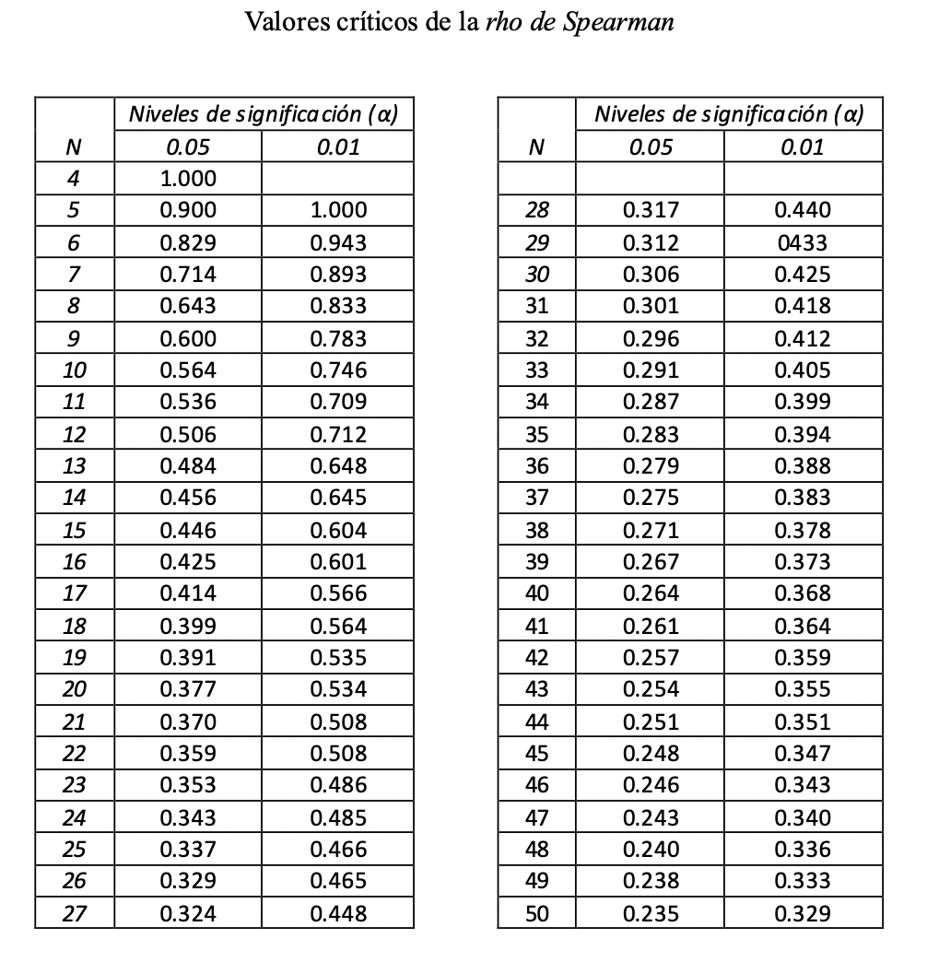

 |  |  | 0.9308 | 0.399
R_{obs} > R_{cri}
-R_{obs} < -R_{cri}
Se rechaza H₀
hay correlación

